活动大纲 V3
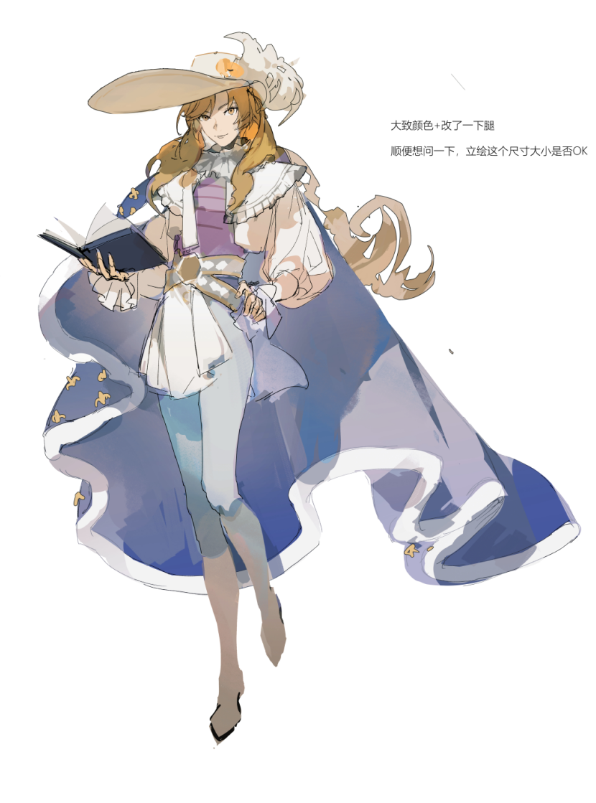
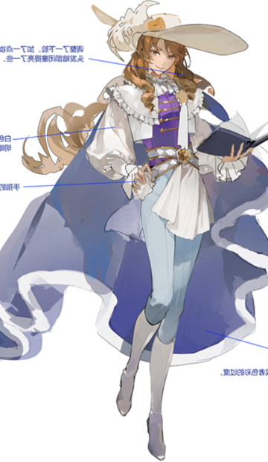
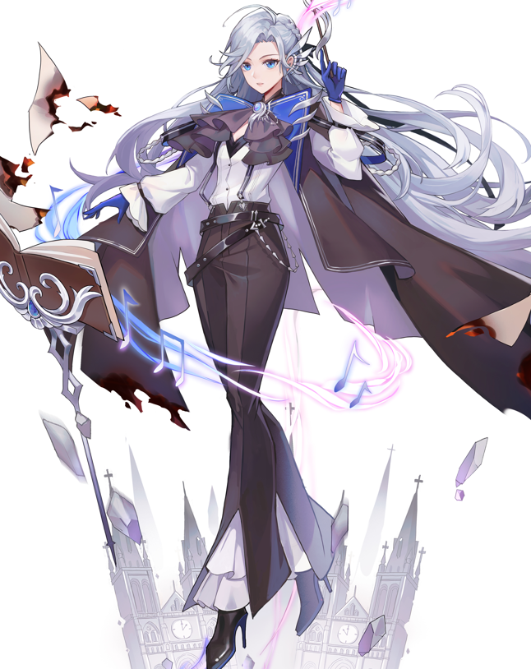
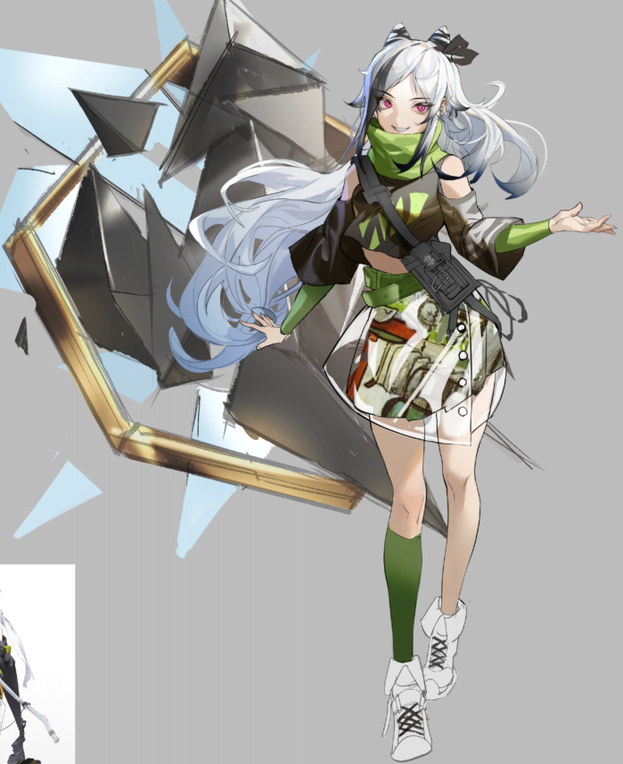
1月活动 |  | 罗曼旋律

主题
涉及角色 | 核心角色 | 莎士比亚-卡葡提薇（希德）
 | 主要角色 | 柴可夫斯基-梅可（希德）
 |  | 马蒂斯-塔娜利（魔女集会/噬梦之蛇）
 | 次要角色 | 霍格尔-格兰特（去掉立绘特效）
 |  | 亨利杜南-莉莉
 | 地名 | 罗曼城（世界最繁华都市之一，欧洲的艺术中心，素有浪漫之都之称。）
 | 专有名词 | 罗曼中央艺术广场（简称中央广场，卡葡提薇喜欢来此处散心；梅可偶尔去弹琴。）
 |  | 黑桃歌剧团（罗曼城小有名气的剧团，梅可为剧团创始人兼指挥，剧团演员都是链接者）夜莺/胡桃/xxx
 |  | 罗曼歌剧院
 |  | 巨幅画（人们对怪异画作的称呼）（由塔娜利的能力制作而成的画作，其能力可以将物品或生物囚禁在画内。）
 | 候选地名 | 巴塞纳：巴黎位于塞纳河畔，利用城市与河流名重组
 | 候选地名 | 西黎：巴黎的发源地——西堤岛，是位于法国巴黎市中心塞纳河中的两座岛屿之一。
章节简述 |  |  | 剧情场景 | 剧情CG | 背景音乐 | 备注
0 | 【序】 | 中央广场，梅可坐在钢琴前弹奏《初见之曲》。 卡葡提薇循着琴声从远处走来，称赞梅可的曲子无论听多少遍都依然动人。 梅可微笑着回应，并提醒卡葡提薇别忘了来看下午的剧团排练。 | 中央广场

1-1 | 【起】 | 黑桃歌剧团——罗曼城小有名气的剧团，梅可作为创始人兼内部乐团指挥，每天都为其忙碌着。 最近，卡葡提薇得知剧团正在筹备一部全新的舞台剧，且采用了与以往不同的表演形式。被梅可邀请前来观看内部排练的卡葡提薇走进剧院中…… 新剧是围绕着一位王女展开的故事：贵为王国候选继承人之一的王女，拒绝了原本唾手可得的权力与财富，在“预言家”的指引点明下直面自己的内心，踏上了探索未知的冒险旅程。 新剧的舞台效果令人眼前一亮。卡葡提薇询问梅可后得知，这一切都多亏了全新的舞美技术「拟梦空间」，将剧院笼罩在半封闭式梦境中，链接者们可以在舞台上更为轻松地使用自己的能力，且能让小型梦魇在「拟梦空间」中移动舞美道具，轻松实现浮空、位移等效果。这些小型梦魇也和剧团成员们一样对舞台有着自己的执念。 对普通观众来说，他们将可以从中获得如梦似幻般地观看体验。 | 罗曼城 |  |  | 「拟梦空间」在剧团与希德的协力合作下得以实现 你是预言者吗。-不，我只是XXX（不使用高高在上的身份） 小型梦魇对舞台的执念-特殊情绪颜色
 |  |  | 剧团排练场所

1-2 | 【承】 | 某日，剧团的小型梦魇悉数失踪，此时播报的“巨幅画”新闻引起卡葡提薇和梅可的注意，两人一同来到巨幅画所在地，中央广场。画如其名，广场的正中间摆放着一幅巨大的画，其内容令两人不寒而栗——画中有无数的梦魇，剧团的小型梦魇也在其中。仔细观察还能看到画中梦魇的身体随着呼吸而起伏，看起来简直像活生生被关在画里一样。 普通人误以为这是利用科技制作的动态绘画作品，但两人敏锐察觉到此事蹊跷，卡葡提薇向希德报告了情况，希德迅速回收巨幅画并对此展开调查。 经希德研究发现，巨幅画是由不明链接者在梦境中制成的，只有将画带入梦境后才可解除封印。希德判断这位不明链接者可能是是潜在威胁，开始寻找作画人。为协助希德的调查并保护剧团，卡葡提薇与梅可再次前往案发现场的中央广场。 | 剧团排练场所
 |  |  | 中央广场

1-3 | 【转】 | >塔娜利视角< 本以为原计划的作品已顺利完成，然而当塔娜利看到小型梦魇独特的“情绪色彩”时，眼神中充满了发现宝藏的喜悦与兴奋……如果将其运用到自己的画作之中，一定能成为最惊艳的一抹色彩。 希德的行动传进了塔娜利耳中，这位“不明链接者”主动来到中央广场，与卡葡提薇、梅可撞个正着，双方随即展开战斗，早有防备的塔娜利一对二游刃有余。塔娜利直言自己是作画人，并打算拿回自己的作品。梅可为保护剧团而与之对峙，卡葡提薇不认可她曝光梦魇的存在将普通人卷进来的行为。 塔娜利毫不遮掩地诉说着自己对“至高艺术”和“名扬千古”的追求，这般极端实现自我的生存方式令卡葡提薇产生动摇，没能躲过塔娜利的一击。塔娜利看在眼里，认为现在处于迷茫中的的卡葡提薇不值得一战。且确认了自己的作品不在此处，扬长而去。 | 剧团排练场所
 |  |  | 中央广场

1-4 | 【合】 | 梅可为受伤的卡葡提薇做紧急处理，并回忆起当年与卡葡提薇的初次相遇—— 三年前，深夜，卡葡提薇在幽静的中央广场独自演戏，正巧被前来散心的梅可看见。卡葡提薇全身心投入到角色之中的状态吸引了梅可的目光，梅可坐到钢琴前，弹奏《初见之曲》为卡葡提薇伴奏。这成为了两人结识的契机。见卡葡提薇身怀才能又醉心于表演，梅可邀请她加入自己的剧团，没想到卡葡提薇说自己并无此意。 三年过去，回忆起往事，梅可再次提议卡葡提薇加入剧团，卡葡提薇沉默片刻后依然表示婉拒。梅可试图询问其中原因，却被卡葡提薇避开了话题。 | 中央广场 |  |  | 角色对艺术的理解 卡-旁观

2-1 | 【起】 | >进入回忆< 卡葡提薇出身贵族家庭，从小接受父亲主张的精英教育。年幼时的她就表现出对舞台剧的向往，却遭到父亲的严厉批判。受家庭影响，卡葡提薇压抑自己的内心，无法踏出条条框框的局限…… 事件过去一个月后，重整旗鼓，剧团再次开始排练。卡葡提薇不在意伤势还未痊愈，坚持每次排练都来剧团帮忙，也因此记住了剧本和各角色戏份。某日排练结束，卡葡提薇收到梅可共进晚餐的邀约，梅可郑重地对她表示感谢，不仅是感谢她近日的帮忙，更是感谢当年的倾囊相助以及这多年来的交情。

2-2 | 【承】 | >进入回忆< 卡葡提薇与梅可相识一年后，梅可的剧团由于资金问题面临破产解散，卡葡提薇听闻情况拿出自己继承的家族财产，表明自己有和梅可一样不希望剧团解散的意志，成功帮剧团渡过难关。 新剧的最终彩排顺利结束，剧团准备正式首秀。公演当天，罗曼歌剧院座无虚席，正当观众们为舞台高潮一幕绷紧神经时，「拟梦空间」扭曲变异，剧院成为了一个真正的梦境——塔娜利出现，将台上演员和小型梦魇悉数卷入梦境，并囚禁为一幅全新的画作。为解救同伴，卡葡提薇与梅可在向希德求援后开始全力应战。

2-3 | 【转】 | 卡葡提薇苦苦应战，塔娜利察觉到她被压抑的实力，直接点明“不直面内心的人无法发挥出自身的力量”。面对塔娜利，卡葡提薇再次感受到内心的动摇，也许塔娜利身上的某种品质正与自己产生共鸣。 塔娜利看着眼前的卡葡提薇，就仿佛看着曾经的自己：想做的事，想说的话，如果一直拖沓，总有一天你将再也没有机会去实现。就在塔娜利脑海中浮现出那抹令人无法忘怀的金色时，希德援兵赶到。塔娜利不耐烦地击飞全员，离开现场。格兰特与莉莉立刻追击，卡葡提薇与梅可留下，解救被巨幅画囚禁的成员。 |  |  |  | 塔娜利曾在那场大战中看见杜梅瑟牺牲时的金色，对此念念不忘

2-4 | 【合】 | 顺利解除囚禁后，卡葡提薇发现出演“预言家”角色的演员腿部扭伤，无法继续完成演出。投入无数心血的新剧首秀危在旦夕…… >此处插入首秀前的种种努力细节< 新剧最终幕，卡葡提薇作为“预言家”登上舞台，为剧中王女指引前路。站在台上，身心带入角色，说出那句台词，感受到台下观众热切注目的眼神…… 新剧首秀顺利完成，剧团成员上台谢幕，卡葡提薇震撼于站在台上的感受与久久没有停下的掌声，脑海中再次回响起那句台词。此时卡葡提薇眼中的光芒比任何时候都要坚定明亮。 “卡葡提薇，要来加入黑桃歌剧团吗。”梅可微笑着对她说。

场景参考
剧情场景

战斗场景

